F02.CFG-Paths
 |  | VVSS, Info Romana, 2023-2024

F02. cautarea filmelor care au un anumit regizor (sau parti din numele regizorului).

F02. Covered source code |  |  |  | F02. Control Flow Graph (CFG) | F02. Cyclomatic Complexity (CC)
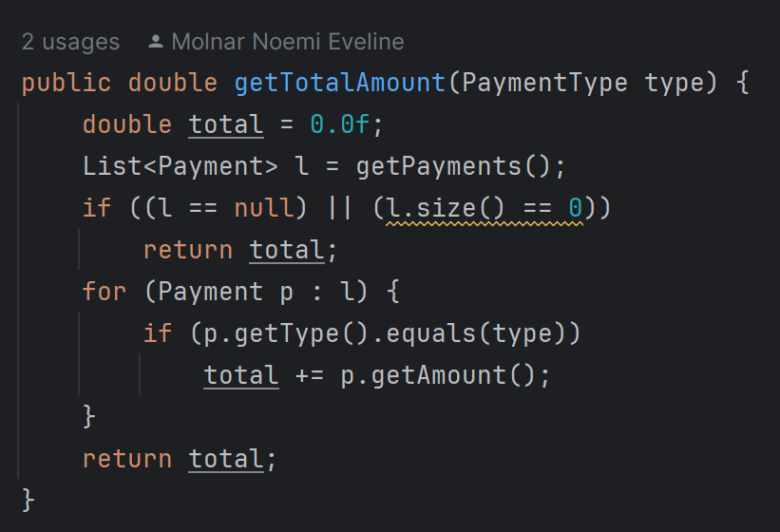
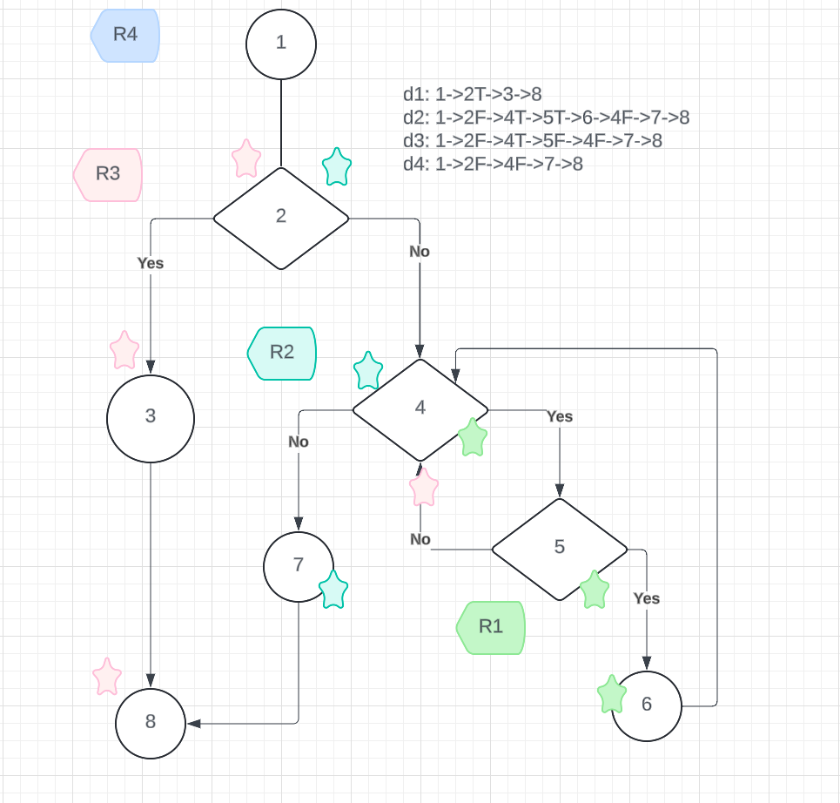
Line No. | Source code |  |  | Se va insera CFG asociat codului sursa testat (poza, diagrama, etc.). | CC1 = No. of regions = |  | 4
Req02_L01 | … |  |  |  | CC2 = Edges - Nodes + 2 = |  | 10-8+2=4
Req02_L02 | … |  | 1 | <Req02 CFG > | CC3 = No. of Conditions + 1 = |  | 3+1=4…
Req02_L03 | …
... | … |  | 2
.. | … |  | 3 |  | F02. Individual Paths
... | … |  | 4
 |  |  | 5 |  | Path No. | Path
 |  |  | 6 |  | F02_P01 | 1->2T->3->8
 |  |  |  |  | F02_P02 | 1->2F->4T->5T->6->4F->7->8
 |  |  | 7 |  | F02_P03 | 1->2F->4T->5F->4F->7->8
 |  |  | 8 |  | F02_P04 | 1->2F->4F->7->8
 |  |  |  |  | .. | …
 |  |  |  |  | ... | …

